Sheet1
Faktura VAT
nr RA-18/05/20211BL1
Data wystawienia: 2021-05-21
Data dostawy/wykonania uslugi: 2021-05-21
OHNHOMIHMEMIIIMEEINPMNIM
11•1111111111•1■11111 Strona: 1 z3
rrartefisaA0 Sprzedawca:
Zaklady Ceramiczne
"BOLESLAWIEC"
w Boleslawcu
Ika z ograniczon4 odpowiedzialno§ci4
59-700 Boleslawiec
Kogciuszki 11
NIP: 6120003949
BDO 000053073

801EstANNItC
Piatnogd na konto: Alior Bank S.A. 7024900005-0000 4530 4078 0241
Nabywca: Odbiorca:
NATURALNIE SKLEP NATURALNIE SKLEP
ZIELARSKO-MEDYCZNY,DROGERIA ZIELARSKO-MEDYCZNY,DROGERIA
MARTYNA PIETROWSKA MARTYNA PIETROWSKA
41-706 RUDA gLASKA 41-706 RUDA 8L4SKA
1G0 MAJA 43 1G0 MAJA 43
NIP: 6412472651
Forma platno§ci Termin |  | Kwota Waluta

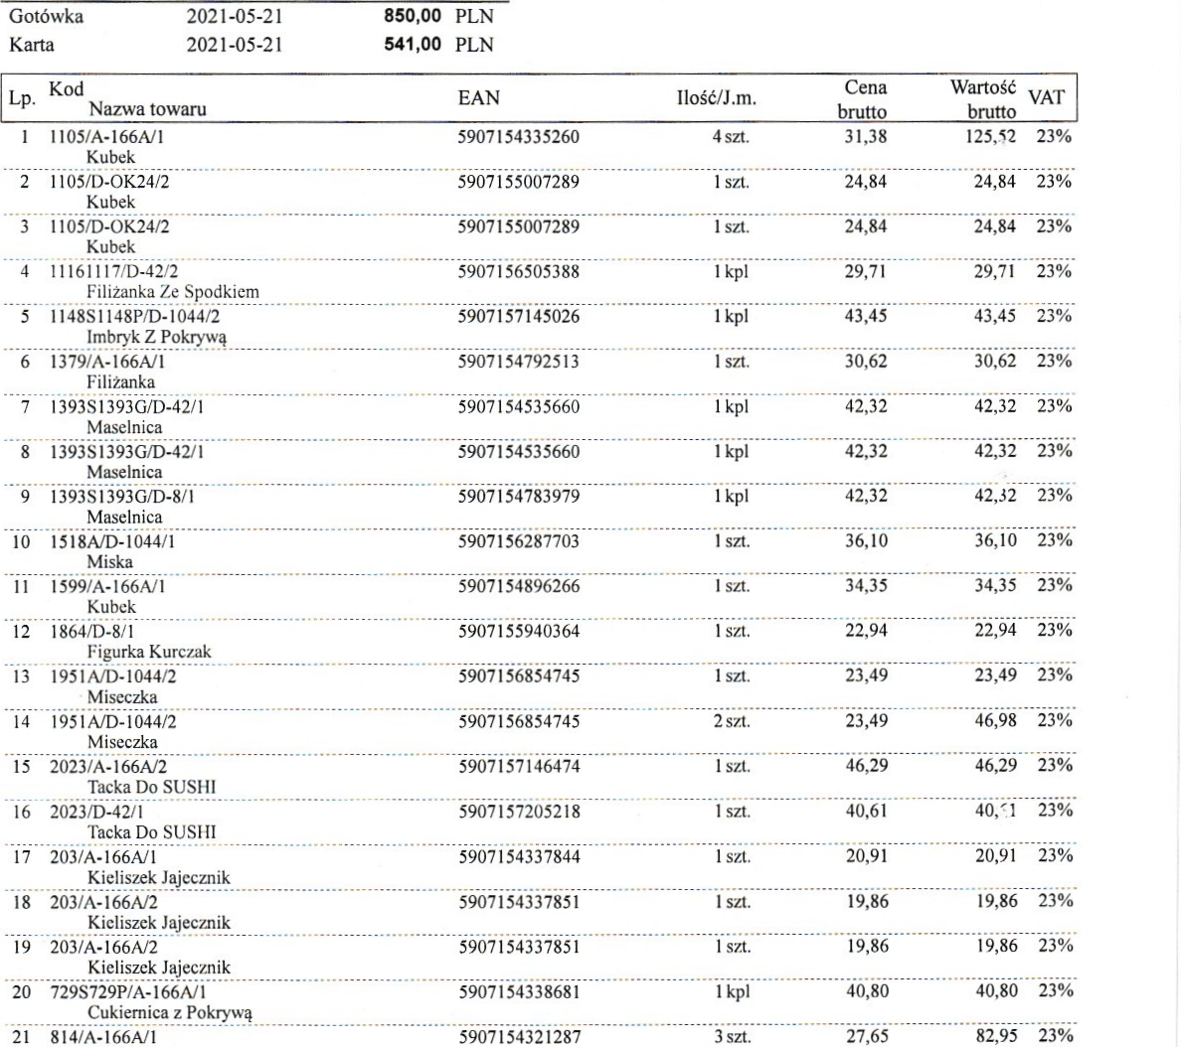

Gotowka
Karta
2021-05-21
2021-05-21
1 1105/A-166A/1
Kubek
2 11 05/D-OK24/2
Kubek
3 1105/D-OK24/2
Kubek
4 11161117/D-42/2
Filitanka Ze Spodkiem
5 114851148WD-1044/2
Imbryk Z Pokryw4
6 1379/A-166A/1
Filizanka
7 1393S1393G/D-42/1
Maselnica
8 139351393G/D-42/1
Maselnica
9 139351393G/D-8/1
Maselnica
10 1518A/D-1044/1
Miska
11 1599/A-166A/I
Kubek
12 1864/D-8/1
Figurka Kurczak
13 1951A/D-1044/2
Miseczka
14 1951A/D-1044/2
Miseczka
15 2023/A-166A/2
Tacka Do SUSHI
16 2023/D-42/1
Tacka Do SUSHI
17 203/A-166AJ1
Kieliszek Jajecznik
18 203/A-166A/2
Kieliszek Jajecznik
19 203/A-166A/2
Kieliszek Jajecznik
20 729S729P/A-166A/1
Cukiemica z Pokryw4
21 814/A-166AJ1
850,00 PLN 541,00 PLN
EAN |  | Cena brutto | Wartotd VAT brutto
5907154335260 | 4 szt. | 31,38 | 125,52 | 23%
5907155007289 | 1 szt. | 24,84 | 24,84 | 23%
5907155007289 | 1 szt. | 24,84 | 24,84 | 23%
5907156505388 | 1 kpl | 29,71 | 29,71 | 23%
5907157145026 | 1 kpl | 43,45 | 43,45 | 23%
5907154792513 | 1 szt. | 30,62 | 30,62 | 23%
5907154535660 | 1 kpl | 42,32 | 42,32 | 23%
5907154535660 | 1 kpl | 42,32 | 42,32 | 23%
5907154783979 | 1 kpl | 42,32 | 42,32 | 23%
5907156287703 | lszt. | 36,10 | 36,10 | 23%
5907154896266 | 1 szt. | 34,35 | 34,35 | 23%
5907155940364 | 1 szt. | 22,94 | 22,94 | 23%
5907156854745 | 1 szt. | 23,49 | 23,49 | 23%
5907156854745 | 2 szt. | 23,49 | 46,98 | 23%
5907157146474 | 1 szt. | 46,29 | 46,29 | 23%
5907157205218 | 1 szt. | 40,61 | 40;1:1 | 23%
5907154337844 | 1 szt. | 20,91 | 20,91 | 23%
5907154337851 | lszt | 19,86 | 19,86 | 23%
5907154337851 | 1 szt. | 19,86 | 19,86 | 23%
5907154338681 | 1 kpl | 40,80 | 40,80 | 23%
5907154321287 | 3 szt. | 27,65 | 82,95 | 23%

Lp. Kod
Nazwa towaru
Talerz

